TIPO DE MICROCICLO
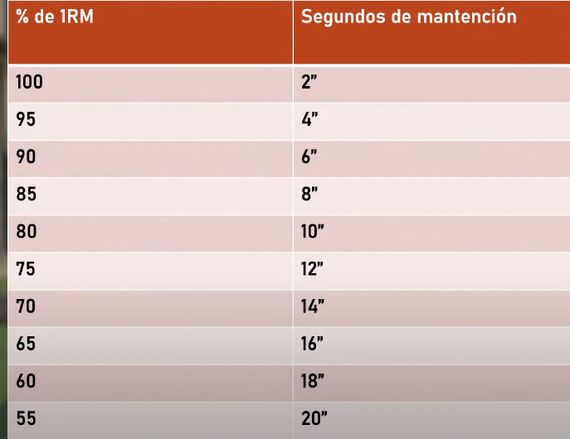
1 | RECUPERACIÓN | MANTENER INTENSIDAD/BAJAR VOLUMEN
 | INTRODUCTORIO | MANTENER INTENSIDAD/AUMENTAR VOLUMEN
2 | CARGA | AUMENTAR INTENSIDAD / MANTENER VOLUMEN
 | IMPACTO | AUMENTAR INTENSIDAD/AUMENTAR VOLUMEN EN REPETICIONES
3 | ACTIVACIÓN | AUMENTAR INTENSIDAD/BAJAR VOLUMEN
 | COMPETICIÓN

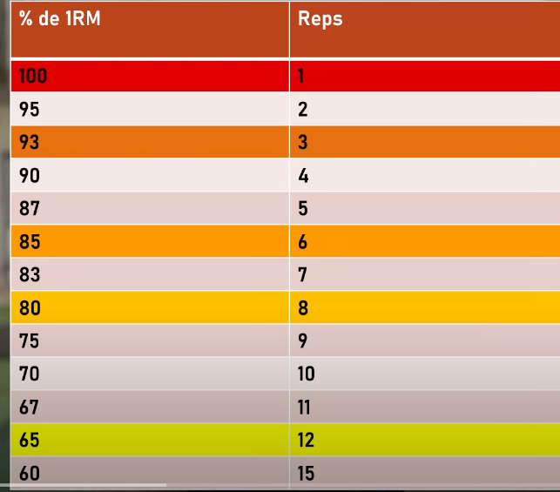
 |  |  | CONDICIONANTE | REPS | RIR
 |  |  | FUERZA | 1 A 6 | 1 A 3
 |  |  | FUERZA PURA | 1 A 3
 |  |  | FUERZA/HIPERTROFÍA | 4 A 6
 |  |  | HIPERTROFIA | 7 A 15 | 0 A 1 | BUENA TRANSFERENCIA A LA FUERZA
 |  |  | RESISTENCIA | 15 A <25 | 1

 |  |  | ISOMÉTRICOS
 |  |  | CONDICIONANTE | SEGUNDOS | RIR | BUSCA
 |  |  | FUERZA MÁXIMA | 3" A 6" | 1 A 2 | FUERZA MÁXIMA
 |  |  | FUERZA Y MASA MUSCULAR | 8" A 12" | 1 A 2 | PROPIOCEPCIÓN Y FUERZA
 |  |  | FUERZA Y RESISTENCIA | 15" A 25" | 2 A 3 | PROPIOCEPCIÓN

